Sheet1
步骤 | 设备使用位置 | 软管名称 | 管径 | 材质 | 数量 | 物料名称 | 使用软管目的 | 图例
Step1 SPPS | 1213-Sy12 其他溶剂泵出口管路 | 编织软管 | DN40法兰 | 316L | 1 | IPA/ACN | 减震作用
 | 1213-Sy12 循环清洗3管路 | 编织软管 | DN25快开 | 316L | 1 | DMF/循环清洗 | 配管方便
 | 1213-Sy12 激活罐转移泵泵前管路 | 编织软管 | DN40快开 | 316L | 1 | 活化液/DMF/DIPEA | 减震作用
 | 1213-Sy12 激活罐转移泵泵后管路 | 编织软管 | DN40快开 | 316L | 1 |  | 减震作用
 | 1213-R23 釜转移泵泵进口管路 | 编织软管 | DN25法兰 | 316L | 1 | DMF | 减震作用
 | 1213-R23 釜转移泵泵出口管路 | 编织软管 | DN25法兰 | 316L | 1 |  | 减震作用
Step2 裂解 | 1213-R10加料口 | 编织软管 | DN25快开 | 衬halar | 2 | TFA | 桶装溶剂加料，用于配件连接
 | 1213-R09加料口 |  |  |  | 2
 | 1213-R10加料口 | 四氟管 | Φ8 | PTFE | 5m*1 | 纯化水 | 称重控温-5±3℃滴加
 | 1213-R10加料口 | 四氟管 | Φ8 | PTFE | 5m*1 | 三异丙基硅烷 | 桶装辅料控温-5±3℃滴加
 | 1213-R10下口转移泵进出口 | 编织软管 | DN25法兰 | PTFE | 2 | TFA、水、Dtt、三异丙基硅烷 | 泵连接减震
 | 1200-F04下口转移泵进出口 |  |  |  | 2 | TFA、水、Dtt、三异丙基硅烷、139788
Step3 纯化 | 1213-R05纯化水点位 | 纯化水管 | DN25快开 | PVC | 4 | 纯化水 | 纯化水点位连接，防止水系统污染
 | 1211-HPPC03-AT01/AT02/T01/AT05/AT03纯化水点位
 | 1213-R05加料口 | 四氟管 | Φ8 | PTFE | 5m*2 | 盐酸/乙酸 | 桶装辅料调pH
 | 1211-HPPC03-AT05/AT03加料口 | 四氟管 | Φ8 | PTFE | 5m*3 | 氨水/乙酸 | 桶装辅料调pH
 | 1211-MTK03加料口 | 编织软管 | DN25快开 | 316L | 2 | 异丙醇 | 桶装溶剂加料配件连接
 | 1211-MTK03循环泵出口 | 编织软管 | DN25快开 | 316L | 3 | 异丙醇/填料 | 转移填料
 | 1211-HPPC03-AT02放料/加料 | 编织软管 | DN25快开 | 316L | 4 | Tris盐溶液/乙酸铵溶液 | 桶装辅料放料及加料配件连接
 | 1211-Co05进出口 | 金属四氟软管 | 1寸快开 | PTFE | 2 | 制备组分 | 制备柱与制备系统连接
 | TFF超滤系统罐体连接 | 聚四氟乙烯软管 | 1寸快开 | 特氟龙 | 6 | CAN、纯化水、139788、甲醇、氢氧化钠溶液 | 称重模块连接减震 | 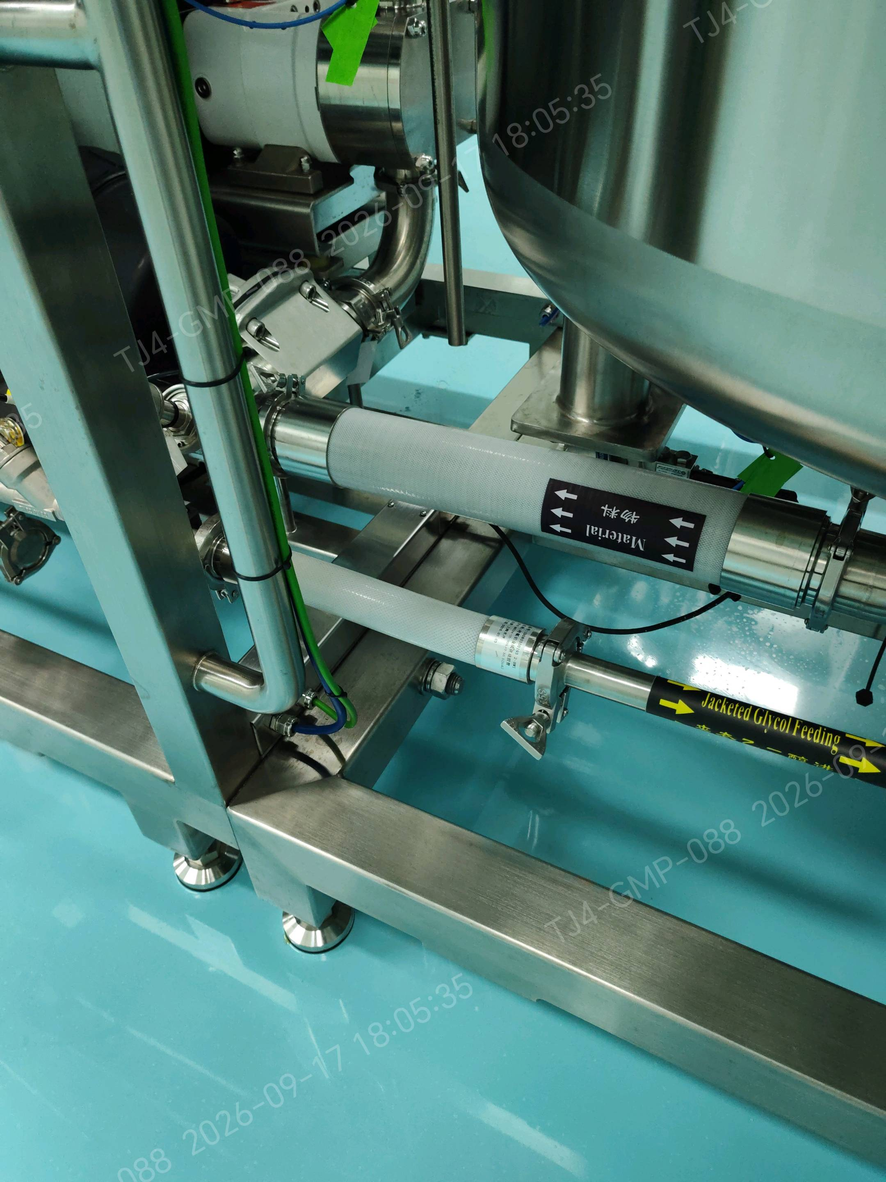
 |  |  | 3寸快开 | 特氟龙 | 1
 | 1211-AT01加料口 | 聚四氟乙烯软管 | 1寸快开 | 特氟龙 | 5 | 氢氧化钠甲醇、139788、甲醇 | 称重模块连接减震

